工具栏设计
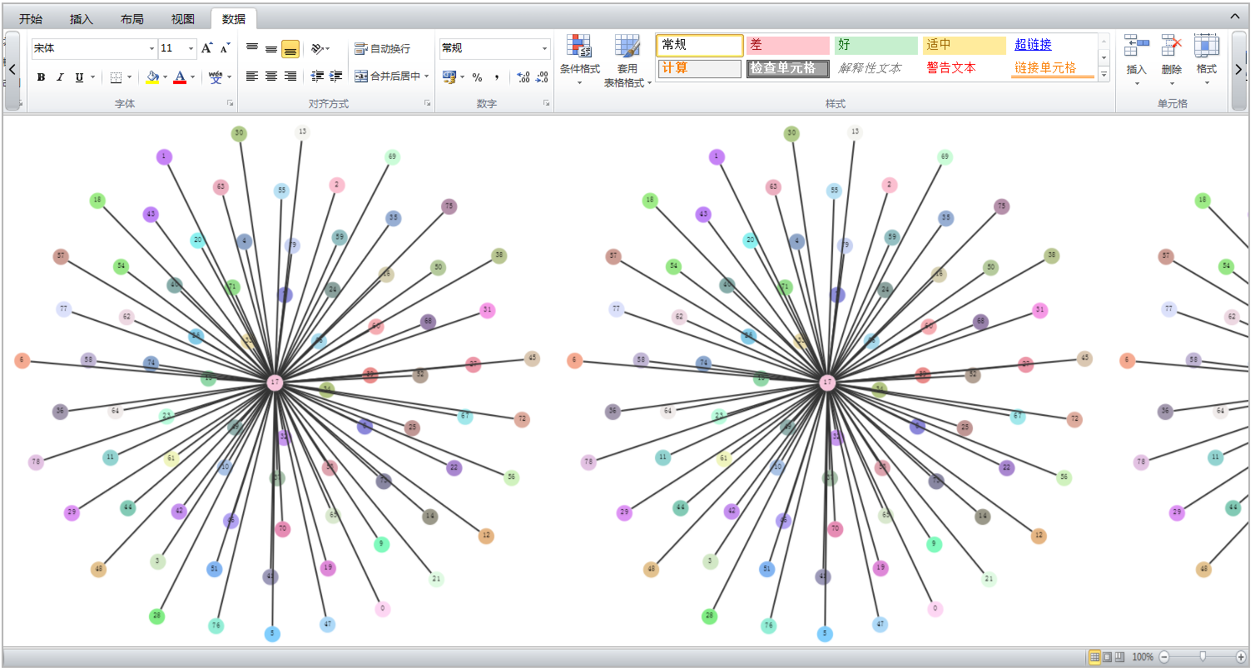
状态栏
主视图
工具栏

点击选项卡按钮，切换工具栏面板
点击工具栏状态按钮，切换为显示状态、隐藏状态以及悬浮状态
面板上工具过多时，点击滚动按钮，横向滚动工具栏面板
工具栏显示状态

工具栏隐藏状态

工具栏悬浮状态，点击工具栏以外的区域，则自动切换为隐藏状态

主副视图
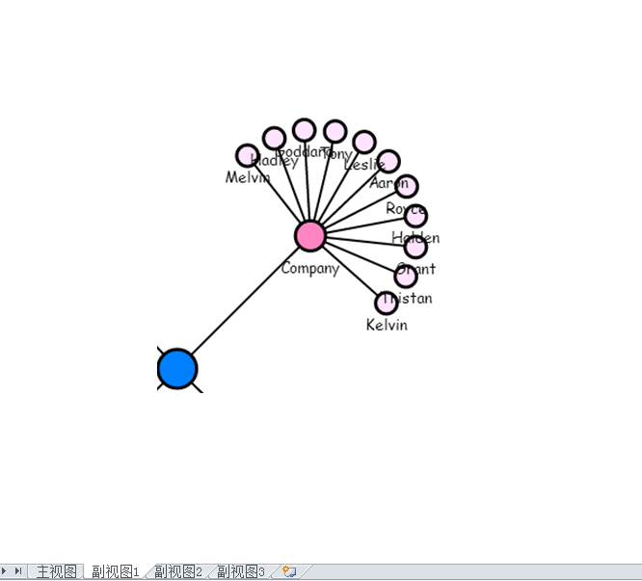
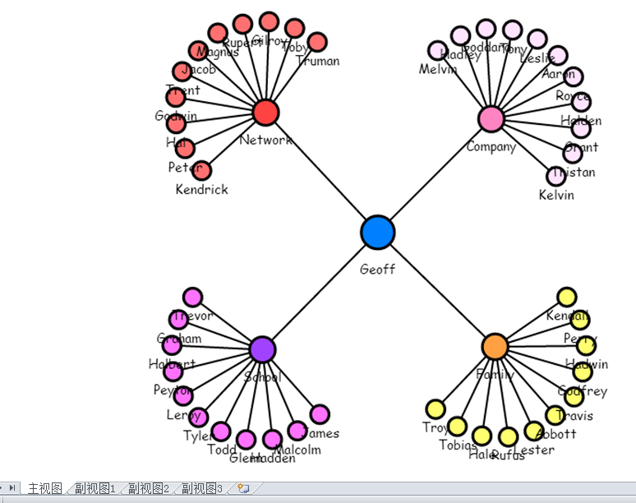

考虑主副视图同屏展示，实现主副视图联动。

请参考MyEclipse，或Visual Studio的界面设计方式。

主视图+子面板+侧边选项卡

子面板可悬浮，也可停靠

主视图与子视图并列展示，默认各占50%宽度

允许有多个子面板

主视图
子关系图
时序图
表格
其他统计图

可视化加载完成后，对小范围数据的分析，没必要对整体重新布局（成本太高）。
现阶段，对于核心功能之一的路径分析，通过选中节点链接的方式展示，效果并不好。
通过选项卡方式，切换主副视图。
考虑主副视图同屏展示，实现主副视图联动。
节点链接属性改变时，主副视图同步化。

